Аркуш1
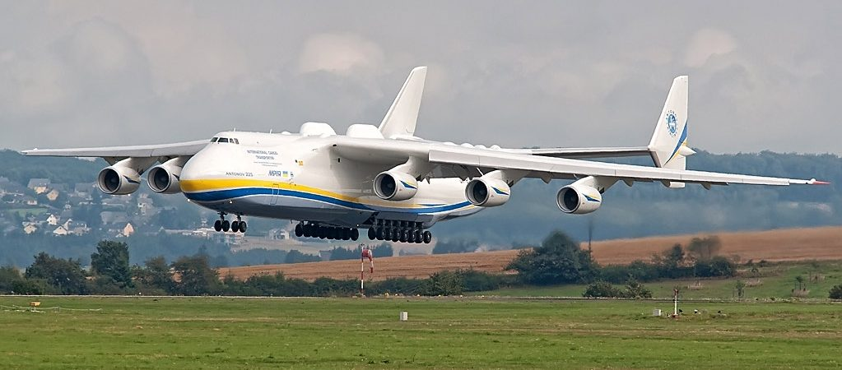
aaaaaaaaaaaaaaaaaaaaaaaaaaaaaaaaaaaaaaaaa

Це фото; автор: Невідомий автор; ліцензія: CC BY

